NvI 1
Ref. Nr. | Vragenronde | Perceel | Onderwerp | Vraag | Antwoord | Ontvangen op | Beantwoord op
1 | 1 | Kantoormeubilair | Planning | Wij willen Provincie Overijssel graag een passende aanbieding doen. Echter op dit moment loopt er al een enorme hoeveelheid aanbestedingen en minicompetities. Daarom willen we u vragen de sluitingsdatum van indienen te verruimen met 6 weken. Alvast bedankt voor uw begrip. | De sluitingsdatum van deze aanbesteding zal niet worden opgeschoven naar een later moment. | 2025-03-05 | 2025-03-05
2 | 1 | Kantoormeubilair | 3.4.2. Kwaliteitsnormen | Uw nieuwe partner voor kantoormeubilair moet kwaliteitsbewaking verankerd hebben in haar organisatie en dit toepassen. Wij voldoen aan deze eis en kunnen dit aantonen aan de hand van ons kwaliteitshandboek. Wij hebben de afgelopen jaren dit handboek in meerdere aanbestedingsprocedures met positief resultaat in kunnen zetten. Daarnaast zijn wij net een certificeringstraject gestart t.b.v. ISO 9001. Gaat u er mee akkoord dat wij na gunning ons kwaliteitshandboek aan u overleggen in samenhang met bewijsstukken dat wij momenteel ons in een ISO 9001 certificeringsprocedure bevinden? | Akkoord, het is dan aan Inschrijver om aan te kunnen tonen dat het kwaliteitshandboek gelijkwaardig is aan het ISO 9001 certificaat. | 2025-03-10 | 2025-03-18
3 | 1 | Kantoormeubilair | Prijzenblad, werkblad overige | In het prijzenblad vraag u bureau opstellingen incl. schaamschotten en tussenwanden. Tijdens de schouw hebben wij de indruk gekregen dat het alleen om het her stofferen van de tussenwanden gaat. Kunt u aangeven waarvoor wij een prijs moeten uitbrengen? | 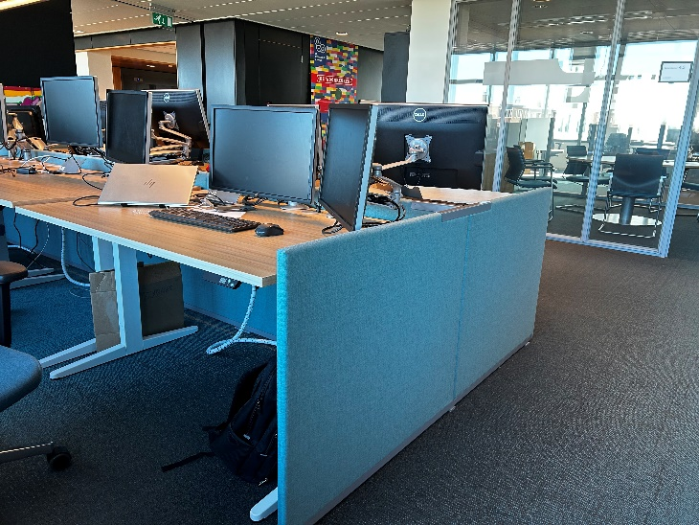 Het gaat hierbij niet om herstofferen. U dient een prijs uit te brengen voor de te leveren refurbished en nieuwe bureaus. De werkplekken zijn inclusief: schaamschotten en tussenwanden, zie hiervoor bijgevoegde foto. | 2025-03-10 | 2025-03-18
4 | 1 | Kantoormeubilair | 1.2.2 Thuiswerkplekken | Kan er een indicatie worden gegeven van de woonplaats van de medewerkers? Uitgedrukt in een straal van x kilometers waarbinnen een % van de medewerkers woont < 25 km 26 – 50 km 51 > km | Dit is een indicatie van de woonplaatsen van de medewerkers, uitgedrukt in een straal van x kilometers waarbinnen een % van de medewerkers woont. < 25 km: 58,4% 26 – 50 km: 17,8% 51 > km: 23,8% | 2025-03-10 | 2025-03-18
5 | 1 | Kantoormeubilair | Bijlage V, prijzenblad | U schrijft in het prijzenblad een aantal specifieke merken en uitvoeringen voor, mogen wij hiervoor ook vergelijkbare alternatieve meubels aanbieden die voldoen aan de door u gestelde eisen? | Nee, dat is niet mogelijk tenzij dit specifiek in het prijzenblad benoemd is. | 2025-03-10 | 2025-03-18
6 | 1 | Kantoormeubilair | Bijlage V, prijzenblad | Er worden specifieke producten van "De Vorm” gevraagd. Is onze aanname terecht dat hier ook kwalitief gelijkwaardige alternatieven voor in mogen worden gezet? | Nee, dit is niet mogelijk. De producten van "De Vorm" zijn door onze architect geselecteerd en een wezenlijk onderdeel van het ontwerp. | 2025-03-10 | 2025-03-18
7 | 1 | Kantoormeubilair | Beschrijvend document t.b.v. de aanbesteding Kantoormeubilair, blz 23 | Gunningscriterium 2.1 Plan van aanpak - Service en dienstverlening (Partnerschap): Er wordt nu aangegeven dat wij 2 A4 mogen gebruiken voor ons antwoord. Bent u bereid dit uit te breiden tot 3 A4? | Ja, u mag dit uitbreiden naar 3 leesbare A4's. | 2025-03-10 | 2025-03-18
8 | 1 | Kantoormeubilair | Planning | Komt er nog een tweede vragenronde? | Ja, de termijnen zijn toegevoegd aan de planning. U kunt uiterlijk tot 24-3-2025 09.00 gebruik maken van de tweede, tevens laatste, vragenronde. | 2025-03-11 | 2025-03-11

 | Ter attentie: het Prijzenblad is aangepast, omdat niet alle formules correct werkten. Rectificatie van het nieuwe prijzenblad is gelijktijdig verzonden met de publicatie NvI 1.

